준비페이지
Project D2B2 - 정책

 |  |  |  |  |  |  |  |  | 작성자 김준성

개요
 | 이 문서는 Project D2B2의 기획&개발을 위한 언어의 정의와 용례를 작성한 문서임.

기획 정책

 | 이동 관련
 |  | 전,후 이동 관련
 |  |  | 보행은 Arm Swing Locomotion을 기반으로 이동
 |  |  |  | 팔을 앞뒤로 흔들면 일정 속도로 전진한다(초기값 1m/s)
 |  |  | 아날로그 스틱을 통한 이동은 보조 역할로 제한하여,
 |  |  | 부차적인 가이드는 제공하지 않음
 |  |  | 후진은 Arm Swing Locomotion 기반의 이동 시스템에선 사용되지 않으며,
 |  |  | 아날로그 스틱을 이용한 이동 방식을 사용할 때만 사용할 수 있다.

 |  | 회전 관련
 |  |  | HMD의 회전으로는 시야만 회전 가능(몸은 움직이지 않는다.)
 |  |  | 아날로그 스틱을 좌,우 방향으로 기울여 몸을 회전시킬 수 있음

 |  | 그래픽 관련
 |  |  | Low-Poly그래픽을 주로 이용한다.
 |  |  |  | 레퍼런스
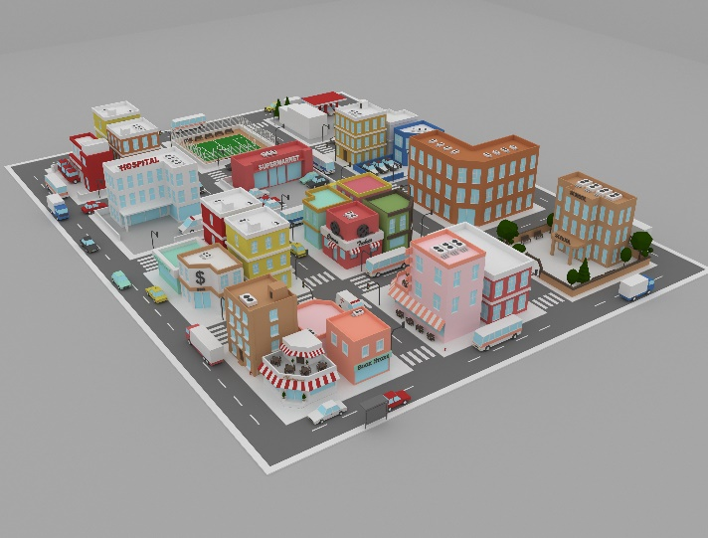

 |  |  |  |  | Low-poly City Pack
 |  |  |  |  | https://www.turbosquid.com/ko/3d-models/low-poly-city-pack-model-1731939
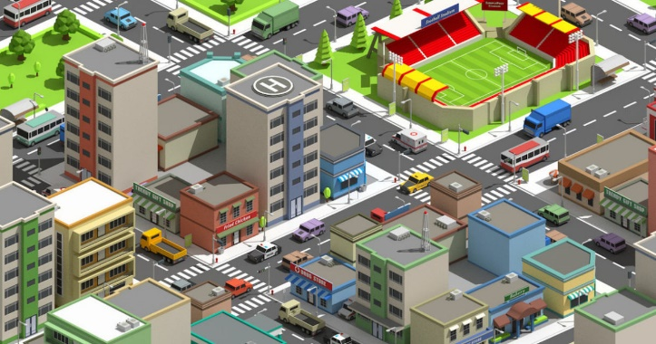

 |  |  |  |  | Low-Poly-Assets-for-your-cities
 |  |  |  |  | https://80.lv/articles/low-poly-assets-for-your-cities/


 |  |  |  |  | https://kr.pinterest.com/pin/39125090503805432/
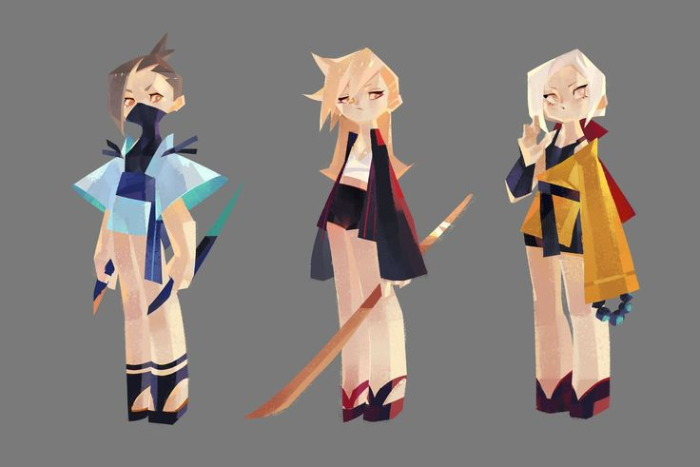

 |  | 영역 관련
 |  |  | 영역 분류
 |  |  |  | 안전, 주의, 위험 영역으로 분류됨
 |  |  |  |  | 안전 영역 |  |  | 인도 위, 건물 내부 등
 |  |  |  |  | 주의 영역 |  |  | 노란 안전선 밖 인도, 초록불이 켜진 상태의 횡단보도 등
 |  |  |  |  | 위험 영역 |  |  | 도로, 빨간불이 켜진 상태의 횡단보도, 차량의 사각지대 등

 |  |  |  | 판정 기준 및 시스템 반응
 |  |  |  |  | 플레이어가 위험 영역에 진입할 경우
 |  |  |  |  |  | 무단횡단, 신호무시, 사각지대 등의 안전 가이드를 호출하며
 |  |  |  |  |  | 게임 오버
 |  |  |  |  | 플레이어가 주의 영역에 진입한 경우
 |  |  |  |  |  | 장기간 머무를 경우 미션 힌트, 혹은 경고 발생
 |  |  |  |  | 플레이어가 안전 영역에 머무를 경우
 |  |  |  |  |  | 게임 루프 계속됨. 특별한 변화사항 없음.

 |  |  | UI 관련
 |  |  |  | 폰트, 폰트 사이즈
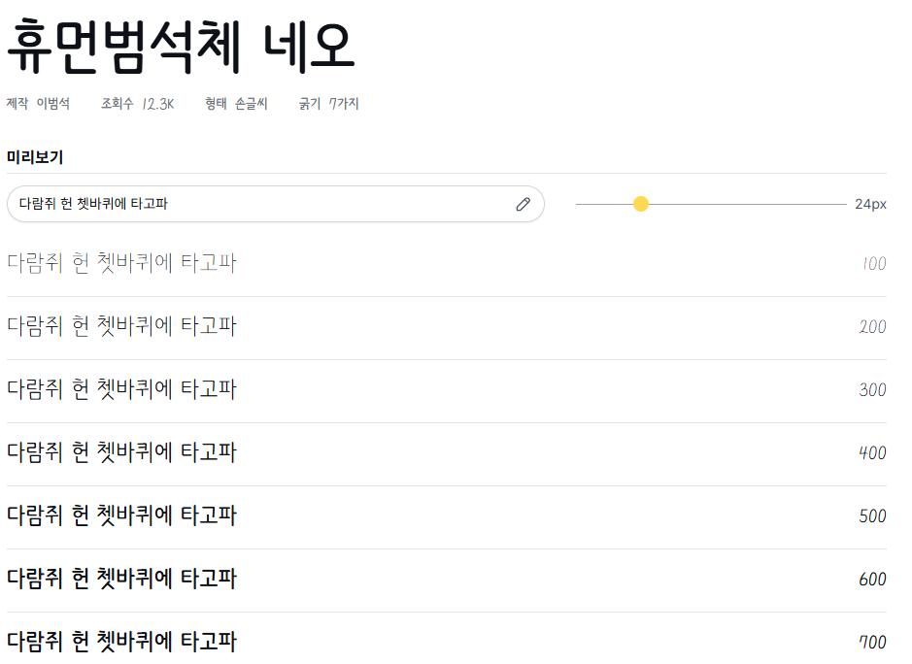

 |  |  |  |  | https://noonnu.cc/font_page/1578
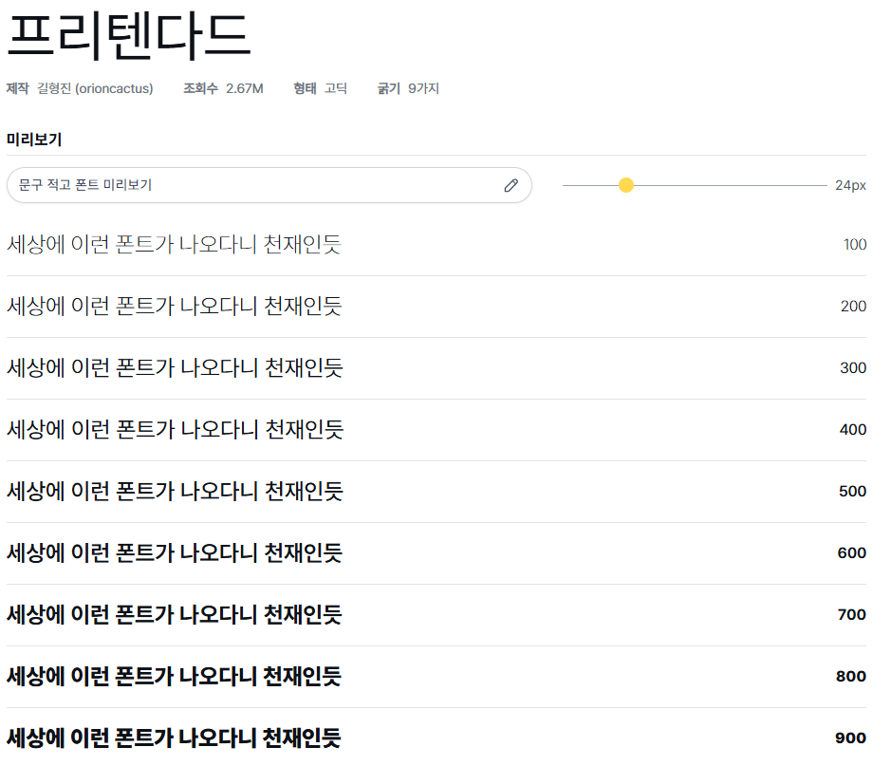

 |  |  |  |  | https://noonnu.cc/font_page/694

 |  |  |  | 휴먼범석체 네오의 둥글둥글한 느낌 혹은 프리텐다드의 가독성 중 택 1(제안)
 |  |  |  | UI 내부 설명문은 최대 한글 공백포함 10자 + 3줄로 구성

 |  |  | UI 배색 관련



 |  | #737E74 |  |  | #F6F1DF
 |  | #ABBA9B |  |  | #3C3D5B
 |  | #D1DED1 |  |  | #8BB3A7
 |  | #F0F0D8 |  |  | #ADD4A9

 |  |  | 추후 추가 예정(UI 마일스톤 끝나기 전에)

 | 미션 흐름 및 실패/성공 판정 정책
 |  | 미션은 다음과 같은 구조로 구성됨
 |  |  | 1 | 진입 조건
 |  |  | 2 | 목표 제시
 |  |  | 3 | 조건 판정 루프
 |  |  | 4 | 성공 또는 실패 판정
 |  |  | 5 | 피드백 제공 및 루프 결정
 |  |  |  |  | 예시 | 횡단보도 건너기 미션
 |  |  |  |  |  | 진입 조건 | 1챕터 시작 시
 |  |  |  |  |  | 목표 | 좌우를 잘 살피고, 손을 든 뒤 초록불 신호에 맞춰 건너기
 |  |  |  |  |  | 성공 조건 | 신호등이 빨간불이라면 횡단보도의 노란 안전선 안에서 대기
 |  |  |  |  |  |  | 신호등이 초록불로 변하면 아래 조건 판정 시작
 |  |  |  |  |  |  | 1 | 좌, 우측 시선 판정 1회 이상
 |  |  |  |  |  |  | 2 | 손 위치의 Y축이 어깨 높이 이상인 상태를 유지하기
 |  |  |  |  |  |  | 3 | 횡단보도 위에서는 멈추지 말기
 |  |  |  |  |  |  | 위 사항을 준수하며 횡단보도 반대편 목표 지점에 도착하면 미션 성공
 |  |  |  |  |  | 실패 조건 | 빨간불일 때 진입
 |  |  |  |  |  |  | 손을 들지 않고 진입
 |  |  |  |  |  |  | 좌우 확인 없이 진입
 |  |  |  |  |  |  | 횡단보도 위에서 4초 이상 정지
 |  |  |  |  |  | 피드백 시스템
 |  |  |  |  |  |  | 성공시
 |  |  |  |  |  |  |  | 임시 내용
 |  |  |  |  |  |  | 실패시
 |  |  |  |  |  |  |  | 임시 내용
 |  |  |  |  |  |  | 미션을 진행하지 않은 채 시간이 지연될 시
 |  |  |  |  |  |  |  | 임시 내용

 | 서버 통신 관련
 |  | 정의 및 목적
 |  |  | 플레이어의 로그인/세션 연결 등의 서버 연결 로직을 체크한다.
 |  | 입력 장치
 |  |  | 자동, UI를 통해 상호작용 가능
 |  | 판정 기준 또는 동작 결과
 |  |  | 서버 응답 시간, 정상/에러 코드 반환, 요구한 코드에 맞는 RETURN값 반환
 |  | 연동 또는 의존 요소
 |  |  | PUN2, 서버 연결 매니저

시각자료(참고)
미션관련

영역관련1 |  | 영역관련2
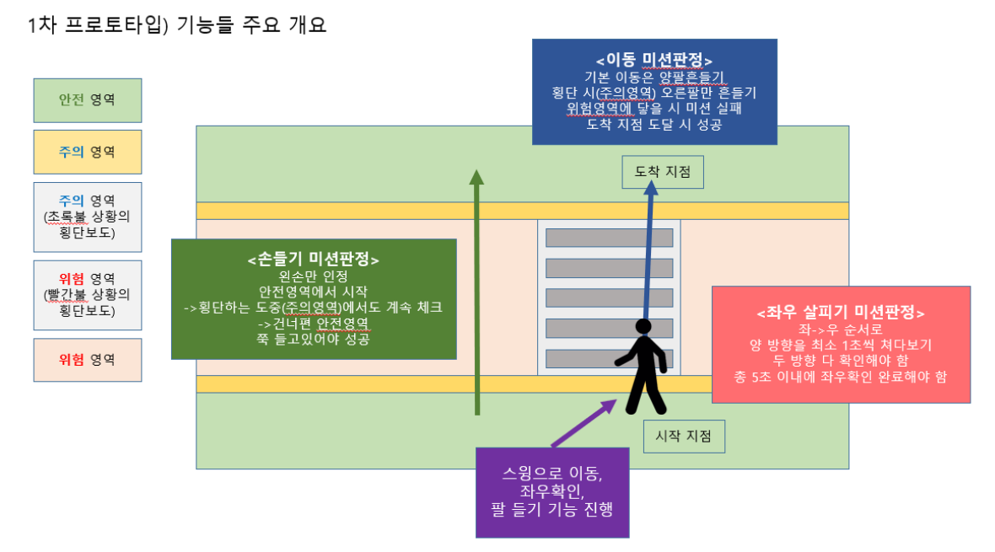
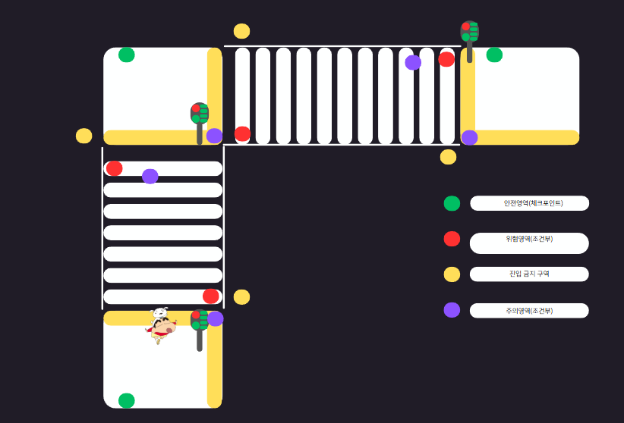

배경 정지 / NPC만 움직이며 설명(안전가이드) |  | 하이라이팅 관련(커서 올리기 -> 반응)

이동관련

바라보는 방향으로 이동(컨트롤러에서 특정키를 입력시) | 바라보는 방향과 관계없이 이동(전진하면서 주변 둘러볼수있게) ->기본이동

시야관련

성인시점 | 아이시점 |  | 인게임 시야 예시
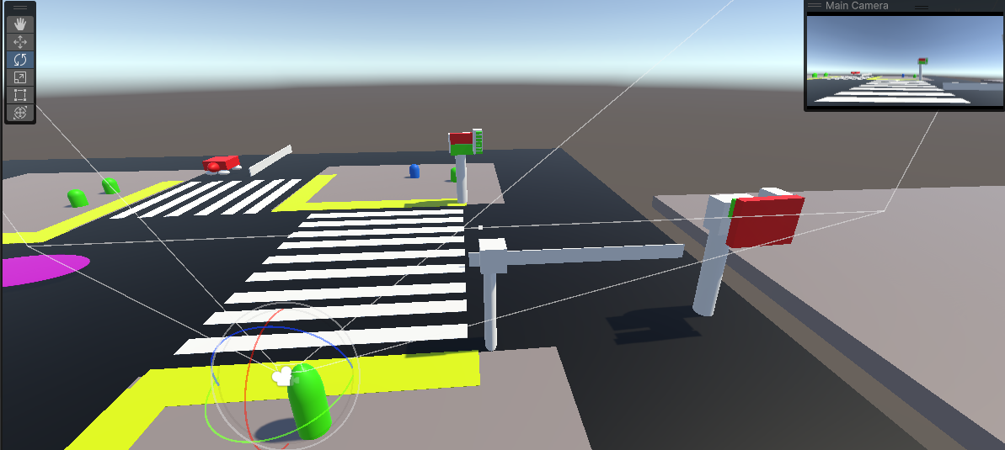
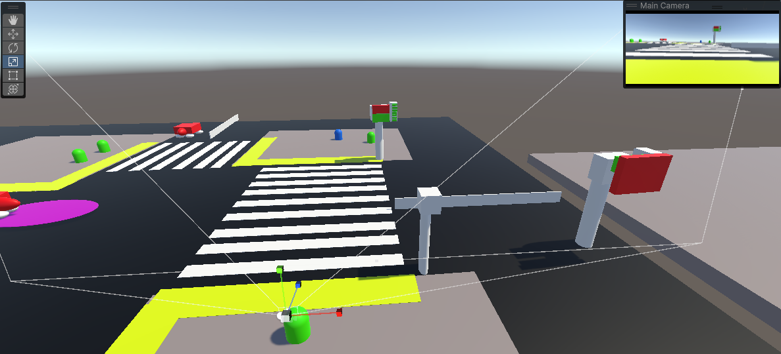

환경설정 관련

색약관련1 |  |  | 색약관련2



저장관련

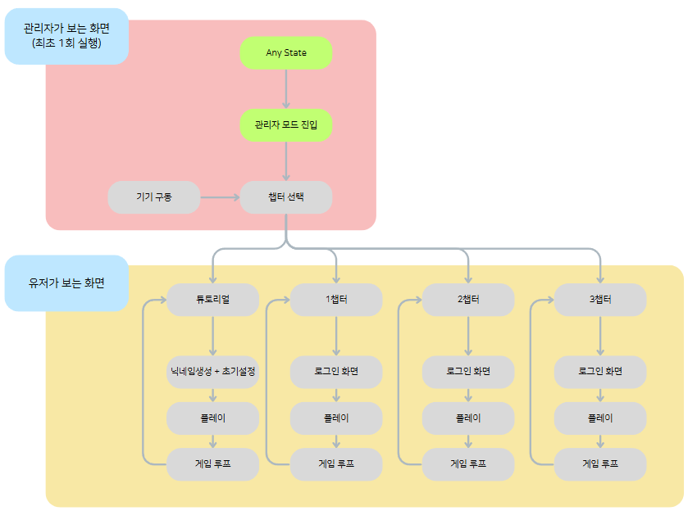
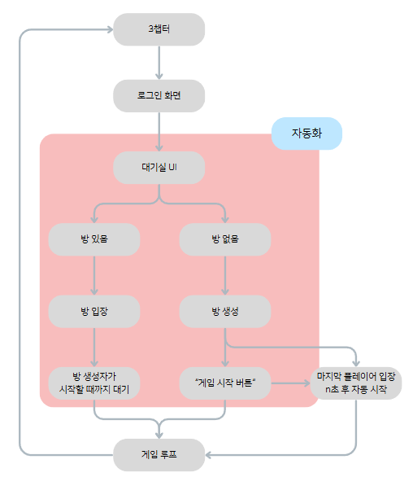
코어루프

